Schema Concettuale
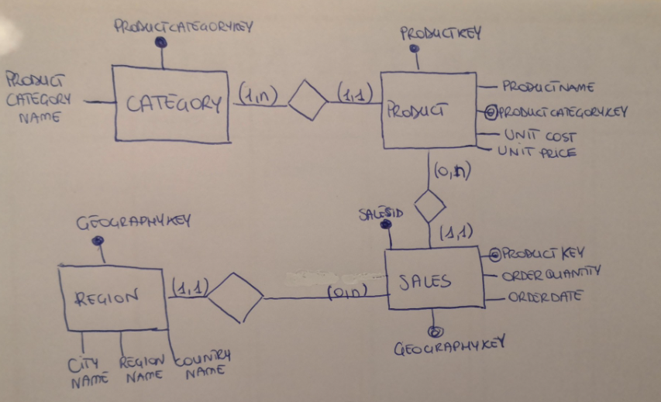
ToysGroup è un'azienda che distribuisce articoli (giocattoli) in diverse aree geografiche del mondo. I prodotti sono classificati in categorie e i mercati di riferimento dell'azienda sono classificati in regioni di vendita.In particolare: Le entità individuabili in questo scenario sono: - Product - Region - Sales Le relazioni tra le entità possono essere descritte nel seguente modo: Product e Sales: - un prodotto può essere venduto tante volte (o nessuna) per cui è conteenuto in una o più transazioni di vendita; - ciascuna transazione di vendita è riferita ad un solo prodotto Region e Sales: - possono esserci molte o nessuna transazione per ciascuna regione; - ciascuna transazione di vendita è riferita ad una sola regione. Fornisci Schema Concettuale e Schema Logico

Schema Concettuale

Schema Logico
ToysGroup è un'azienda che distribuisce articoli (giocattoli) in diverse aree geografiche del mondo. I prodotti sono classificati in categorie e i mercati di riferimento dell'azienda sono classificati in regioni di vendita.In particolare: Le entità individuabili in questo scenario sono: - Product - Region - Sales Le relazioni tra le entità possono essere descritte nel seguente modo: Product e Sales: - un prodotto può essere venduto tante volte (o nessuna) per cui è conteenuto in una o più transazioni di vendita; - ciascuna transazione di vendita è riferita ad un solo prodotto Region e Sales: - possono esserci molte o nessuna transazione per ciascuna regione; - ciascuna transazione di vendita è riferita ad una sola regione. Fornisci Schema Concettuale e Schema Logico

Rappresentazione Logica e Implementazione Fisica

CATEGORY
ProductCategoryKey int PK ProductCategoryName varchar(20)
PRODUCT
ProductKey int PK
ProductName varchar(20) ProductCategoryKey int FK UnitCost decimal(10,2) UnitPrice decimal(10,2)
SALES
SalesID int PK
ProductKey int FK
OrderQuantity smallint OrderDate date GeographyKey int FK
REGION
GeographyKey int PK
CityName varchar(20) RegionName varchar(20) CountryName varchar(20)
 | (1,n) | (1,1)
 |  |  | (0,n) | (1,1) | (0,n) | (1,1)

